7-8 классы
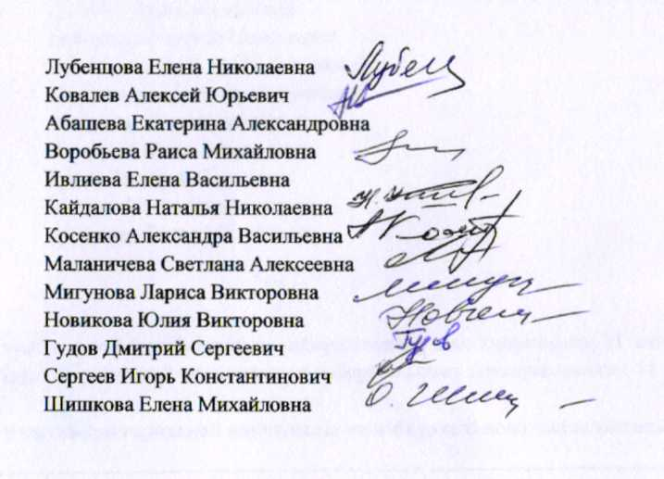
Протокол заседания жюри городской олимпиады
(конкурса) среди учащихся общеобразовательных
учреждений города Белгорода по избирательному
законодательству в 2017–2018 учебном году
от 23.01.2018 г.

 | Класс | 7-8 клас.
 | Количество участников | 27 участ.
 | Максимальное количество баллов | 50 бал.
 | Присутсвовали
 | Председатель жюри: |  | Лубенцова Елена Николаевна
 | Заместитель председателя жюри: |  | Ковалев Алексей Юрьевич
 | Члены жюри: |  | Абашева Екатерина Александровна
 |  |  | Воробьева Раиса Михайловна
 |  |  | Ивлиева Елена Васильевна
 |  |  | Кайдалова Наталья Николаевна
 |  |  | Косенко Александра Васильевна
 |  |  | Маланичева Светлана Алексеевна
 |  |  | Мигунова Лариса Викторовна
 |  |  | Новикова Юлия Викторовна
 |  |  | Гудов Дмитрий Сергеевич
 |  |  | Сергеев Игорь Константинович
 |  |  | Шишкова Елена Михайловна

Повестка дня:
1. Утверждение предварительных результатов городской олимпиады по избирательному законодательству, 7-8 классы:
Решили: Утвердить предварительные результаты городской олимпиады по избирательному законодательству, 7-8 классы:

Ведомость оценки олимпиадных работ участников городской олимпиады по избирательному законодательству, 7-8 классы:

№ п/п | Фамилия | Имя | Отчество | Дата рождения | Полное наименование ОУ (по уставу) | Класс | Баллы
1 | Мигунова | Злата | Романовна | 2004-08-15 | Муниципальное бюджетное общеобразовательное учреждение «Средняя общеобразовательная школа № 29» г. Белгорода им. Д.Б. Мурачева | 7 | 44
2 | Апатенко | Александр | Васильевич | 2004-03-11 | Муниципальное бюджетное общеобразовательное учреждение "Средняя общеобразовательная школа № 20" г. Белгорода | 7 | 42
3 | Чернякова | Эмилия | Игоревна | 2004-11-03 | Муниципальное бюджетное общеобразовательное учреждение "Средняя общеобразовательная школа № 40" г. Белгорода | 7 | 39
4 | Коцюмбас | Михаил | Сергеевич | 2003-10-19 | Муниципальное бюджетное общеобразовательное учреждение "Средняя общеобразовательная школа № 13" г. Белгорода | 8 | 33
5 | Черникова | Дарья | Николаевна | 2003-05-28 | Муниципальное бюджетное общеобразовательное учреждение "Лицей №10" г. Белгорода | 8 | 32
6 | Волошина | Виктория | Сергеевна | 2003-03-15 | Муниципальное бюджетное общеобразовательное учреждение "Лицей №10" г. Белгорода | 8 | 31
7 | Побегайло | Анастасия | Сергеевна | 2003-05-18 | Муниципальное бюджетное общеобразовательное учреждение "Средняя общеобразовательная школа № 45" г.Белгорода | 8 | 31
8 | Иванова | Виктория | Эдуардовна | 2004-02-04 | Муниципальное бюджетное общеобразовательное учреждение "Средняя общеобразовательная школа №49 с углубленным изучением отдельных предмето"г. Белгорода | 7 | 30
9 | Смольникова | Мирослава | Евгеньевна | 2003-08-18 | Муниципальное бюджетное общеобразовательное учреждение "Средняя общеобразовательная школа №33" г.Белгорода | 8 | 29
10 | Поддубная | Кристина | Витальевна | 2003-05-26 | Муниципальное бюджетное общеобразовательное учреждение "Средняя общеобразовательная школа №31" г.Белгорода | 8 | 28
11 | Волобуева | Виктория | Федоровна | 2003-04-21 | Муниципальное бюджетное общеобразовательное учреждение "Лицей №10" г. Белгорода | 8 | 27
12 | Ремесник | Никита | Витальевич | 2003-03-26 | Муниципальное бюджетное общеобразовательноеучреждение «Гимназия №22» г. Белгорода | 8 | 27
13 | Умарова | Владислава | Маратовна | 2003-05-01 | Муниципальное бюджетное общеобразовательное учреждение «Средняя общеобразовательная школа №42» г.Белгорода | 8 | 27
14 | Свергун | Данил | Владимирович | 2004-06-10 | Муниципальное бюджетное общеобразовательное учреждение "Средняя общеобразовательная школа № 41" г.Белгорода | 8 | 27
15 | Иванова | Ирина | Викторовна | 2003-02-21 | Муниципальное бюджетное общеобразовательноеучреждение «Средняя общеобразовательнаяшкола № 27» г. Белгорода | 8 | 26
16 | Каплий | Дарья | Павловна | 2003-09-30 | Муниципальное бюджетное общеобразовательное учреждение "Лицей №32" | 8 | 26
17 | Зарембицкий | Николай | Юрьевич | 2003-12-30 | Муниципальное бюджетное общеобразовательное учреждение "Средняя общеобразовательная школа № 50" г. Белгорода | 8 | 26
18 | Первышов | Виктор | Николаевич | 2003-02-14 | Муниципальное бюджетное общеобразовательное учреждение средняя общеобразовательная школа №43 г. Белгорода | 8 | 24
19 | Тарасов | Максим | Валерьевич | 2004-04-04 | Муниципального автономного общеобразовательного учреждения «Центр образования № 1» г. Белгорода | 7 | 24
20 | Клетинская | Алина | Сергеевна | 2003-04-24 | Муниципальное бюджетное общеобразовательное учреждение "Средняя общеобразовательная школа № 45" г.Белгорода | 8 | 23
21 | Секачева | Татьяна | Дмитриевна | 2004-07-23 | Муниципальное бюджетное общеобразователвное учреждение "Гимназия №3" г. Белгорода | 7 | 23
22 | Шмелева | Екатерина | Александровна | 2004-06-26 | Муниципальное бюджетное общеобразовательное учреждение "Средняя общеобразовательная школа №49 с углубленным изучением отдельных предмето"г. Белгорода | 7 | 23
23 | Епринцев | Илья | Андреевич | 2003-05-28 | Муниципальное бюджетное общеобразовательное учреждение "Средняя общеобразовательная школа № 29" г. Белгорода | 8 | 23
24 | Кононенко | Владислав | Сергеевич | 2003-03-03 | Муниципальное бюджетное общеобразовательное учреждение «Лицей№9» г. Белгорода | 8 | 22
25 | Круцило | Илья | Павлович | 2003-07-13 | Муниципальное бюджетное общеобразовательное учреждение "Средняя общеобразовательная школа № 11" г. Белгорода | 8 | 21
26 | Дмитриева | Елизавета | Игоревна | 2003-08-08 | Муниципальное бюджетное общеобразовательное учреждение "Средняя общеобразовательная школа №36" г.Белгорода | 8 | 18
27 | Чилингарян | Ангелина | Арамовна | 2005-03-10 | Муниципальное бюджетное общеобразовательное учреждение "Средняя общеобразовательная школа № 11" г. Белгорода | 7 | 17

